计划1
附件1
新鑫 公司 2026 年1月物资申购（采购）计划表

Худалдан авсан материалын дэлгэрэнгүй мэдээллийг энэ хүснэгтэд үндэслэсэн байх ёстой. 采购物资明细，要求以本表为准
 | 编制单位： |  |  |  | 计划编号： |  |  |  |  | 编制日期：
物资编码 | 物资名称 | 规格型号 | 计量单位 | 年度消耗定额数量 | 本年需求计划数量 | 安全库存数量 | 总需求数量 合计 | 现有库存数量 | 已报计划 未到货数量 | 计划采购数量 | 提报部门 | 联系人 | 要求现场交货日期 | 备注 | 图片
0801010038 | 焊工面罩 | 手持 | 个 | 182 | 200 | 20 | 220 | 58 |  | 162 | 安质环保部 | 王明山 | 2026-03-15 | MNS:5621:2006 劳动防护装备通用要求：符合 MNS 4931:2000 标准的要求。能够在机械操作过程中可靠地保护头部。头盔 MM 型适用于机械操作，电压范围为 400-1000 VAC，温度范围为 -50℃ 至 +150℃；LD 型适用于能够可靠地保护头部免受光照影响的聚乙烯 (PE) 头盔。采用聚碳酸酯 (PC) 材料制成。除了保护面部和眼睛外，在符合技术规范的范围内，面部防护也不会对人体健康造成任何负面影响。
0801010103 | 安全带（全身式） | 五点式双沟户外 | 条 | 39 | 40 | 10 | 50 | 27 |  | 23 | 安质环保部 | 王明山 | 2026-03-15 | 结构与防护性能：采用双肩、双胯、腰部共5个约束点的五点式设计，防止坠落时滑脱并分散冲击力；带体用高强度涤纶织带或更高强度纤维，金属配件经48小时盐雾试验无腐蚀，通过锻造/冲压工艺成型，禁止焊接。 技术性能指标：坠落时最大冲击力≤6kN；各连接部位承受15kN静拉力（持续5分钟），不分离、不断裂；通过5kN力持续5分钟的动态试验，无明显变形或部件失效。 使用与标识规范：强制用于高空作业，2025年8月8日起住建部禁用三点式安全带，全面替换为五点式；产品标注标准号（GB 6095 - 2021）、生产日期、制造商信息及报废条件。
0801010187 | 安全绳 | 带钢丝，14mm/40米；带安全钩 | 条 | 10 | 10 | 2 | 12 | 0 |  | 12 | 安质环保部 | 王明山 | 2026-03-15 | 安全绳上的永久标识应至少包括以下内容: a)产品名称; b)标准号(GB_24543-2009); c)制造厂名、厂址; d)生产日期(年、月)、有效期; e)总长度; f)产品作业类别(围杆作业、区域限制或坠落悬挂) g)产品合格标志; h)法律法规要求标注的其他内容。 产品说明 每条安全绳应带有一份产品说明书,应至少包括以下内容: a) 安全绳的适用对象; b)制造厂名及联系方式; c)与其他设备相连接的方法: d)对可能影响产品性能的使用环境的说明，如温度(特别是在焊接或切割附近)、锐利边缘、化学试剂、磨损及紫外线照射等; e)贮藏、清洁或洗涤说明; f)设备的检查方法、周期及报废条件; g)法律法规要求的其他需要说明的内容。
0801010227 | 电焊工作服 | 电焊工作服：175-10/180-10/185-10/190-7; | 套 | 55 | 55 | 10 | 65 | 28 |  | 37 | 安质环保部 | 王明山 | 2026-03-15 | MNS13688:2000 职业安全、健康和防护服 - 一般要求： 由防水帆布材料制成的焊接用裤装和夹克套装。 立领，领子通过按扣固定。 衬衫纽扣应采用隐藏式拉链和按扣。按扣通过按扣固定。 内缝处缝有带盖的开口口袋。 袖口采用按扣固定。1.6. 裤子膝盖处应有额外的重叠部分和褶裥。 裤子的臀部应为高腰设计。 臀部后侧有额外的重叠部分。 臀部缝处设有口袋。
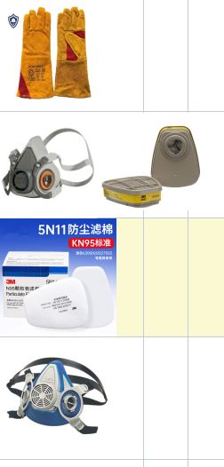
0801010002 | 电焊手套 |  | 付 | 209 | 210 | 20 | 230 | 175 |  | 55 | 安质环保部 | 王明山 | 2026-03-15 | MNS 5622: 2011 防护手套通用要求： 手部隔热防护技术规格 a) 可防护高达 1100°C 的高温； b) 采用 1.5 毫米厚的牛皮制成； 掌心设有双层加厚衬垫； 五指设计，易于佩戴，手腕背面配有可调节袖口； 手套长度不小于 35 厘米。
0801010297 | 井下防尘口罩 | 3M 620P 带滤盒 | 套 | 6 | 60 | 10 | 70 | 0 |  | 70 | 安质环保部 | 王明山 | 2026-03-15 | 口罩：MNS 5620: 2006 呼吸防护设备——防护口罩的特殊要求： 带过滤器的口罩必须能够完全过滤和清除通过吸入进入肺部的粉尘、有害气体和蒸汽； 必须确保呼吸顺畅（吸气和呼气），且不得对口鼻周围的皮肤造成不良影响，例如出汗或潮湿； 必须美观、轻便、过滤性能优异，并且便于部件更换和维修。
0801010298 | 井下防尘口罩滤棉 | 3M 620P滤棉 | 对 | 3276 | 3300 | 500 | 3800 | 0 |  | 3800 | 安质环保部 | 王明山 | 2026-03-15 | 符合GB2626-2019\GB2890-2009 1.外观质量 外观是过滤棉验收的高质量道关卡。合格的过滤棉应该表面平整，无明显的破损、污渍或异物。纤维分布应均匀，无结块或稀疏现象。颜色方面，应符合产品设计的要求，无明显色差。边缘处理应整齐，无毛刺或松散部分。 2.材质鉴定 过滤棉的材质直接影响其性能和耐用性。验收时需确认材质是否符合设计要求。常见的检测方法包括燃烧实验、显微镜观察等。例如，合成纤维过滤棉通常具有较高的耐化学性，而天然纤维可能更环保。材质鉴定还应包括纤维直径、长度和均匀度的评估。 3.厚度与密度 厚度和密度是过滤棉的基本物理参数。厚度通常使用毫米作为单位，测量时需在不同位置取多点取平均值，以确保数据准确。密度则直接影响过滤棉的阻力和容尘量。高密度过滤棉通常具有较高的过滤效率，但也可能带来较大的气流阻力。验收时需根据应用场景的要求，确认厚度和密度是否在允许范围内。 4.过滤效率 过滤效率是衡量过滤棉性能的核心指标。它表示过滤棉捕获颗粒物的能力，通常以百分比形式表示。测试过滤效率时，需使用标准颗粒物（如粉尘、花粉等）在特定条件下进行。根据应用需求，过滤效率可分为初效、中效和高效等级别。验收时需确保过滤效率符合设计要求。 5.气流阻力 气流阻力是指空气通过过滤棉时产生的压力损失。阻力过大会增加能耗，降低系统效率；阻力过小则可能意味着过滤效果不足。验收时需在标准风量下测量气流阻力，确保其在合理范围内。 6.容尘量 容尘量表示过滤棉在达到最终阻力前所能容纳的灰尘总量。容尘量高的过滤棉通常具有更长的使用寿命。测试容尘量时，需模拟实际使用条件，逐步加载灰尘并记录阻力变化。验收时需确认容尘量是否符合预期。 7.耐候性与耐久性 过滤棉在使用过程中可能面临温度、湿度等环境因素的影响。耐候性测试包括高温、低温、湿热等条件，以评估过滤棉的性能稳定性。耐久性则通过模拟长时间使用，检查过滤棉是否容易出现老化、变形或功能下降。
0801010216 | 3M防尘口罩 | MSA-LS200/S | 个 | 65 | 70 | 20 | 90 | 60 |  | 30 | 安质环保部 | 王明山 | 2026-03-15 | MNS 5620: 2006 呼吸防护设备——防护口罩的特殊要求： 带过滤器的口罩必须能够完全过滤和清除通过吸入进入肺部的粉尘、有害气体和蒸汽； 必须确保呼吸顺畅（吸气和呼气），且不得对口鼻周围的皮肤造成不良影响，例如出汗或潮湿； 必须美观、轻便、过滤性能优异，并且便于部件更换和维修。
0801010024 | 滤毒盒 | MSA LS200滤棉 | 个 | 780 | 780 | 100 | 880 | 242 |  | 180 | 安质环保部 | 王明山 | 2026-03-15 | 符合GB2626-2019\GB2890-2009 1.外观质量 外观是过滤棉验收的高质量道关卡。合格的过滤棉应该表面平整，无明显的破损、污渍或异物。纤维分布应均匀，无结块或稀疏现象。颜色方面，应符合产品设计的要求，无明显色差。边缘处理应整齐，无毛刺或松散部分。 2.材质鉴定 过滤棉的材质直接影响其性能和耐用性。验收时需确认材质是否符合设计要求。常见的检测方法包括燃烧实验、显微镜观察等。例如，合成纤维过滤棉通常具有较高的耐化学性，而天然纤维可能更环保。材质鉴定还应包括纤维直径、长度和均匀度的评估。 3.厚度与密度 厚度和密度是过滤棉的基本物理参数。厚度通常使用毫米作为单位，测量时需在不同位置取多点取平均值，以确保数据准确。密度则直接影响过滤棉的阻力和容尘量。高密度过滤棉通常具有较高的过滤效率，但也可能带来较大的气流阻力。验收时需根据应用场景的要求，确认厚度和密度是否在允许范围内。 4.过滤效率 过滤效率是衡量过滤棉性能的核心指标。它表示过滤棉捕获颗粒物的能力，通常以百分比形式表示。测试过滤效率时，需使用标准颗粒物（如粉尘、花粉等）在特定条件下进行。根据应用需求，过滤效率可分为初效、中效和高效等级别。验收时需确保过滤效率符合设计要求。 5.气流阻力 气流阻力是指空气通过过滤棉时产生的压力损失。阻力过大会增加能耗，降低系统效率；阻力过小则可能意味着过滤效果不足。验收时需在标准风量下测量气流阻力，确保其在合理范围内。 6.容尘量 容尘量表示过滤棉在达到最终阻力前所能容纳的灰尘总量。容尘量高的过滤棉通常具有更长的使用寿命。测试容尘量时，需模拟实际使用条件，逐步加载灰尘并记录阻力变化。验收时需确认容尘量是否符合预期。 7.耐候性与耐久性 过滤棉在使用过程中可能面临温度、湿度等环境因素的影响。耐候性测试包括高温、低温、湿热等条件，以评估过滤棉的性能稳定性。耐久性则通过模拟长时间使用，检查过滤棉是否容易出现老化、变形或功能下降。 | 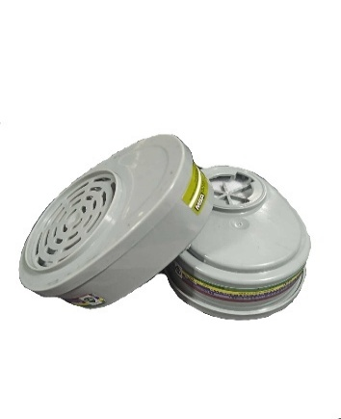
0801010123 | 3M防尘口罩 | 3М9501V（带呼吸阀、耳带式） | 个 | 75691 | 75000 | 2000 | 77000 | 0 |  | 77000 | 安质环保部 | 王明山 | 2026-03-15 | ‌防护等级‌：符合美国NIOSH N95认证标准，对非油性颗粒物的过滤效率不低于95%。‌ ‌设计特点‌：通常为杯型设计，带有鼻夹和可调节头带，以确保良好的密合性。部分型号可能带有呼气阀，以降低呼气阻力，提升佩戴舒适度。‌ ‌适用场景‌：适用于工业防尘、雾霾防护、医疗环境下的飞沫防护等场景。 ‌材质与安全‌：有LA认证，作为正规品牌产品，其材料应符合相关安全标准，确保无异味、无有害物质释放，并经过严格的质量控制。 | 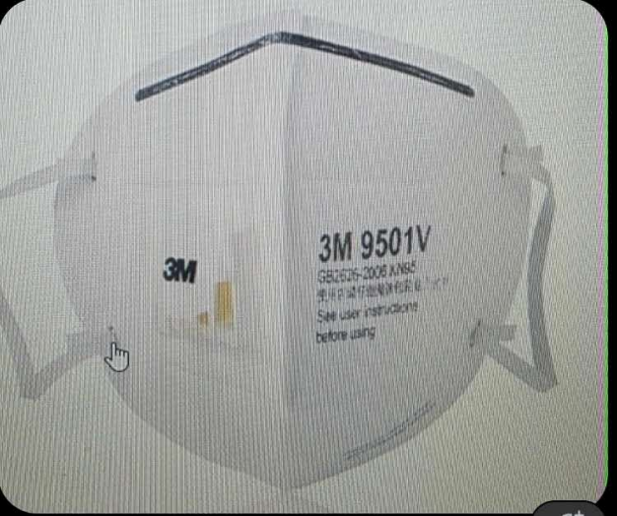
0801010032 | 厨房口罩 |  | 个 | 437 | 440 | 50 | 490 |  |  | 490 | 安质环保部 | 王明山 | 2026-03-15 | ‌材质安全与卫生‌ ‌无毒无刺激‌：口罩材料必须符合食品接触级安全标准，与皮肤接触的部分不得使用再生材料，确保无毒、无异味，避免对操作人员或食品造成污染。‌ ‌清洁卫生‌：口罩本身应具备良好的卫生指标，如细菌菌落总数、真菌菌落总数及致病菌限量等需符合相关标准，确保使用前的洁净度。‌ ‌物理性能与防护效能‌ ‌细菌过滤效率（BFE）‌：对于直接接触直接入口食品的操作，推荐使用细菌过滤效率不低于95%的口罩，以有效阻隔操作人员呼出的飞沫和细菌，防止食品污染。‌ ‌通气阻力‌：口罩应具有良好的透气性，吸气阻力不超过49帕，呼气阻力不超过29.4帕，以确保佩戴舒适，减少闷热感，便于长时间工作。‌ ‌结构设计‌：口罩应有可调节的鼻夹，确保能紧密贴合面部，防止飞沫从鼻梁处泄漏；耳带应弹性适中，不易脱落。‌ ‌适用性与操作要求‌ ‌类型选择‌：厨房环境通常不涉及高浓度粉尘，因此‌一次性无纺布口罩‌是主流选择，它轻盈、透气、吸水性好，性价比高，适合食品行业大量使用。‌ 防尘口罩（如KN/KP类）主要用于过滤油烟、柴油烟等油性颗粒物，在特定厨房环境（如高温煎炸区）可作为补充防护，但并非通用要求。‌ ‌“应”与“宜”的区分‌： ‌必须佩戴（应）‌：在专间（如冷食间、裱花间）或专用操作区（如现榨果蔬汁、备餐、调制直接食用的调味料等）操作时，必须佩戴‌清洁的‌口罩。‌ ‌推荐佩戴（宜）‌：在其他接触直接入口食品的操作区域，推荐佩戴清洁的口罩。‌ ‌使用与管理规范 ‌及时更换‌：口罩连续佩戴4小时或出现潮湿、污染、破损等情况时，应立即更换，以保证防护效果。‌ ‌正确佩戴与存放‌：佩戴时确保鼻夹贴合面部，使用后的口罩应正确丢弃，存放于干燥清洁的环境。‌
0801010030 | 袖套 |  | 双 | 429 | 430 | 50 | 480 | 133 |  | 347 | 安质环保部 | 王明山 | 2026-03-15 | 材质与舒适性‌：应选用柔软、亲肤、透气的面料，如纯棉、竹纤维或冰丝，确保长时间佩戴无压迫感。 ‌ ‌结构与工艺‌：袖口需有合理的松紧设计（如松紧带或弹性收口），确保贴合手腕不易滑落，同时走线应平整牢固，提高耐用性。 ‌ ‌功能性‌：根据场景选择，如厨房用袖套需具备防油防水性能。 ‌ | 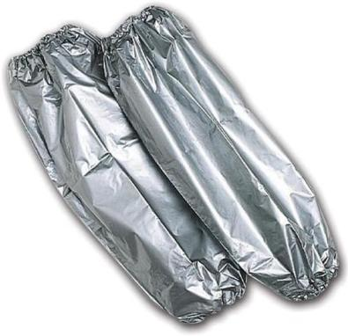
0801010017 | 护膝 |  | 双 | 186 | 200 | 50 | 250 | 163 |  | 87 | 安质环保部 | 王明山 | 2026-03-15 | 材料安全与环保‌：护膝所用材料必须符合国家强制性标准，如《国家纺织产品基本安全技术规范》（GB 18401），严格控制甲醛含量（≤75mg/kg）和重金属含量，确保无致敏、无异味，避免对皮肤造成刺激或长期健康危害。‌ ‌物理性能与耐久性‌：护膝需具备足够的机械强度和耐用性。关键指标包括抗拉强度（应≥200N）、断裂伸长率（应≥150%）以及耐磨性（经5000次摩擦后应无明显破损）。同时，产品在经过规定次数的洗涤后，尺寸变化率应≤5%，以保证长期使用下的稳定性。‌ ‌防护功能‌：作为核心防护指标，护膝应能有效吸收和分散冲击力，其能量吸收率应≥60%。设计上需符合人体工程学，提供良好的支撑和压力分布，确保在磕碰、挤压等作业风险中能切实保护膝关节。‌ ‌舒适性与适配性‌：护膝需具备良好的透气性（透气率应≥500L/m²·s）和透湿性，以保证长时间佩戴的舒适度，减少闷热感。同时，产品应提供可调节的穿戴设计，以适应不同使用者的腿围，确保贴合稳固。‌ ‌生产与标识规范‌：护膝的制造工艺（如缝合、粘合）应精细，无明显缺陷。产品本身应有清晰、牢固的标识，包括产品名称、规格型号、执行标准、生产厂名及日期等信息。‌ | 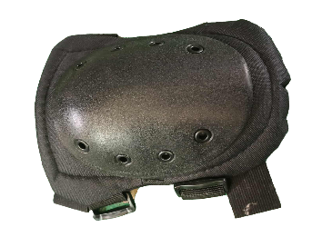
0801010221 | 护肘 |  | 双 | 186 | 200 | 50 | 250 | 50 |  | 200 | 安质环保部 | 王明山 | 2026-03-15 | 材料标准‌：外层必须采用高强度、耐磨抗撕裂的材料，如尼龙或涤纶，以抵御刮擦和冲击；内衬则需使用聚乙烯或聚氨酯泡沫等缓冲性能良好的材料，形成“夹心饼干”结构，有效吸收和分散冲击能量。 ‌ ‌性能指标‌：护肘需通过严格的物理性能测试，要求能承受至少50焦耳的冲击能量（相当于1公斤重物从5米高度坠落），并经过10000次耐磨测试后无破损，确保在恶劣作业环境下防护性能可靠。 ‌ ‌防护等级分类‌：根据行业风险等级实施差异化要求，‌高度风险行业‌（如建筑、冶金、物流）需配备三级防护护肘，具备硬质外壳和加厚缓冲层；‌中度风险行业‌（如汽车维修、机械操作）需二级防护，采用较厚的软质缓冲材料；‌轻度风险行业‌（如仓储、电子装配）配备一级防护即可，主要防摩擦和轻度碰撞。 ‌ ‌尺寸与贴合度‌：护肘必须能完全覆盖肘关节及其周围至少5厘米的区域，束带松紧度应以能插入一指为宜，确保既提供有效保护，又不影响血液循环和作业灵活性。 ‌ ‌使用期限与管理‌：护肘并非终身使用，一般使用期限不超过2年或2000工作小时（以先到为准），企业需建立个人防护装备档案，通过二维码等方式进行精细化管理，记录发放、检测和报废信息 | 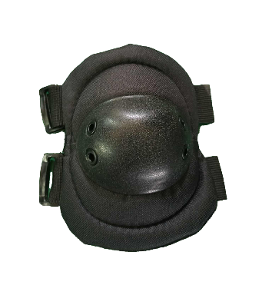
0801010004 | 白线手套 | 50克/双 | 双 | 11435 | 12000 | 500 | 12500 | 143 |  | 12357 | 安质环保部 | 王明山 | 2026-03-15 | MNS 5622: 2011 防护手套通用要求： 手套的设计和工艺应满足其预期用途所需的防护性和耐用性要求。 手套及其材料不得对工人的手部皮肤造成伤害。如果手套设计中使用了缝合线，则材料和缝合线的强度不得对手套的性能产生不利影响。 | 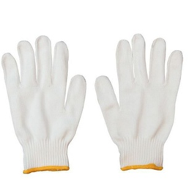
0801010005 | 挂胶手套 | 单面 | 双 | 36816 | 34690 | 1600 | 36290 |  |  | 36290 | 安质环保部 | 王明山 | 2026-03-15 | 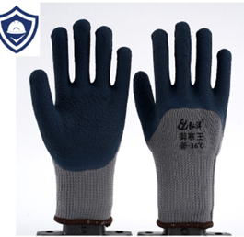 MNS 5622: 2011 防护手套的特殊要求： 手部机械防护技术规范 用于手部机械防护的手套、其包装和用途 耐久性（0-4 分）、抗切割性（0-4 分）、可重复使用性（0-4 分）、抗穿刺性（0-4 分）均以数值表示。 ‌防护性能要求‌： ‌机械防护‌：需具备良好的耐磨性（如耐磨性测试要求砂轮摩擦1000转以上不磨穿）、抗穿刺性（防刺穿性能需达到4级防护，承受至少150牛的力）及抗切割性，以应对尖锐物、工具等风险。 ‌ ‌化学防护‌：根据胶料材质（如天然橡胶耐酸碱、丁腈胶耐油）提供针对性防护，需通过化学渗透测试（如防30%硫酸至少达b级），并评估化学降解后力学性能保留率（如≥70%）。 ‌ ‌环境适应性‌：耐高低温性能（适用温度范围通常为-38℃至+138℃），在极端温度下不变硬、不脆裂；部分产品需通过低温弯折测试。 ‌ ‌材料与工艺要求‌： ‌胶层质量‌：关键部位胶层厚度至少0.8毫米（特殊工种要求1.2毫米以上），需均匀无气泡、裂口或厚薄不均，避免因过薄导致易破损。 ‌ ‌衬里与结构‌：常以棉纱或绒布为衬里，提升舒适性与防滑性；涂层需均匀，无漏涂、结块，缝合线需耐化学/高温。 ‌ ‌物理性能‌：拉伸强度（天然橡胶≥18MPa，丁腈≥15MPa）、断裂伸长率（≥500%）等指标需达标，确保手套在使用中不易撕裂。 ‌ ‌舒适性与实用性要求‌： 尺寸需符合手部尺码标准（如GB/T标准），确保佩戴灵活不束缚；透气性设计（如微孔涂层）可减少闷热出汗，提升长时间作业的舒适度。 ‌ ‌合规与标识要求‌： 正规产品需在腕口或包装上明确标注执行标准编号（如GB 24541-2009、AQ 6102-2007等），并注明防护等级、适用场景及有效期。 ‌ 进口产品可能标注EN 388（机械防护）或EN 374（化学防护）等国际标准，采购时需核对标准适用性。 | 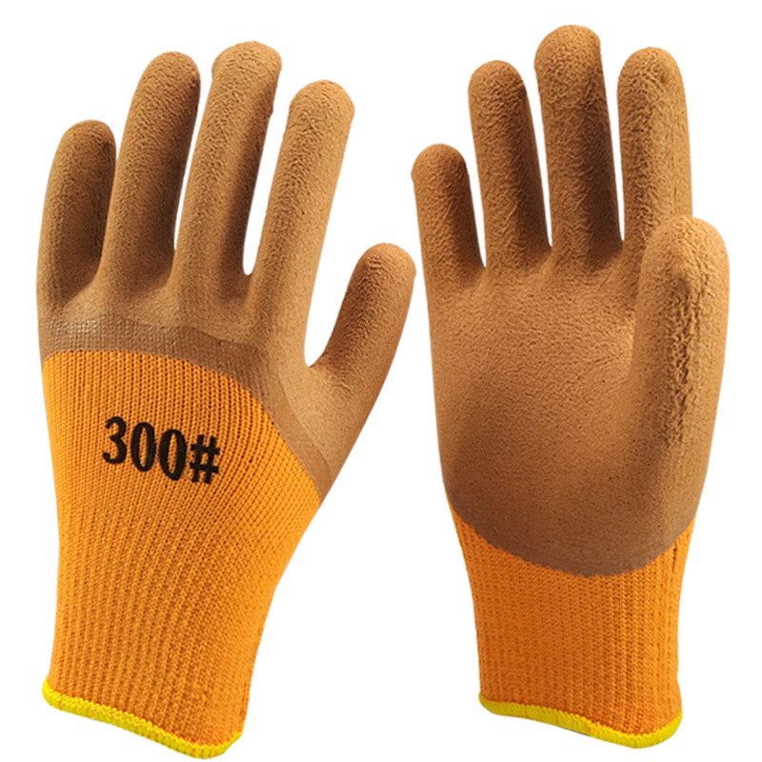 | 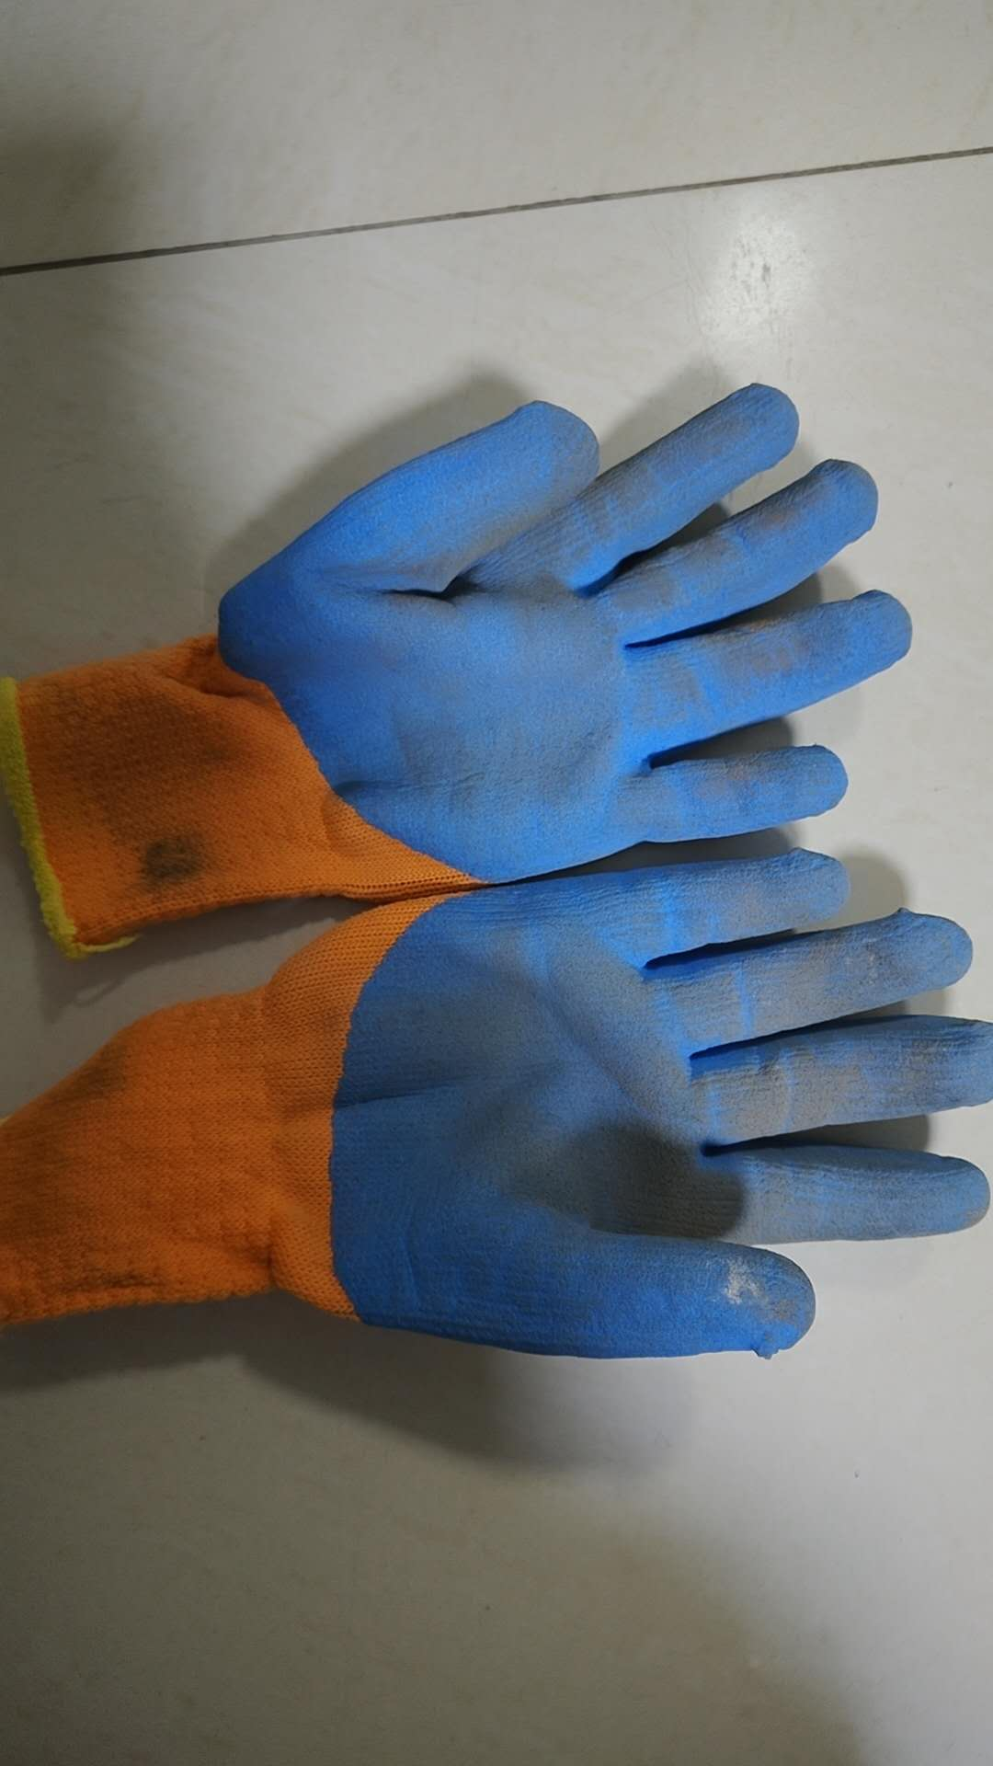
0801010140 | 药剂手套 | 长 | 双 | 1061 | 1100 | 200 | 1300 | 20 |  | 1280 | 安质环保部 | 王明山 | 2026-03-15 | MNS 5622: 2011 防护手套通用要求： 材料为丁腈橡胶，长度大于600毫米，厚度大于 0.8 毫米。 手套的设计和工艺满足其预期用途所需的防护性和耐用性要求。 手套及其材料不会对工人的手部皮肤造成伤害。如果手套设计中使用了缝合线，则材料和缝合线的强度不会对手套的性能产生不利影响。 | 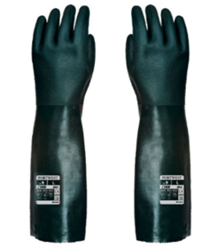 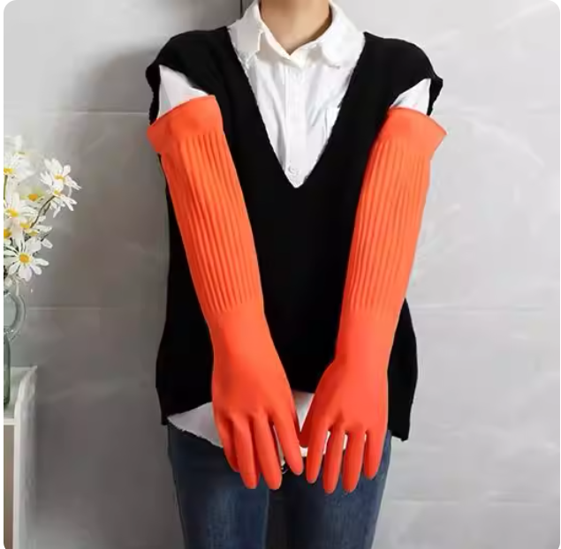
0801010139 | 药剂手套 | 短 | 双 | 338 | 338 | 50 | 388 | 0 |  | 388 | 安质环保部 | 王明山 | 2026-03-15 | MNS 5622: 2011 防护手套通用要求： 材料为丁腈橡胶，长度大于 305 毫米，厚度大于 0.8 毫米。 手套的设计和工艺满足其预期用途所需的防护性和耐用性要求。 手套及其材料不会对工人的手部皮肤造成伤害。如果手套设计中使用了缝合线，则材料和缝合线的强度不会对手套的性能产生不利影响。 | 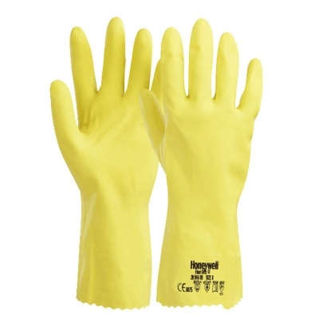 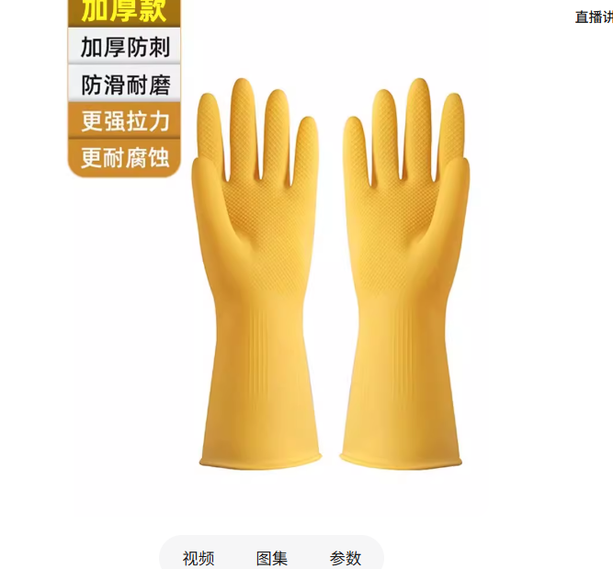
0801010124 | 棉手套 |  | 双 | 3614 | 3650 | 200 | 3850 | 0 |  | 3850 | 安质环保部 | 王明山 | 2026-03-15 | MNS 5622: 2011 防护手套通用要求： 手套的设计和工艺应满足其预期用途所需的防护性和耐用性的基本要求。 6.2 手套及其材料不得对工人的手部皮肤造成伤害。如果手套设计中使用了缝合线，则材料和缝合线的强度不得对手套的性能产生不利影响。 防寒手套作为特种劳动防护用品，其质量要求主要依据中华人民共和国国家标准《GB/T 38304-2019 手部防护—防寒手套》。该标准于2020年7月1日实施，规定了适用于最低至-50℃环境下防低温伤害手套的技术要求、测试方法、标识及制造商信息。 ‌ 防寒手套的质量要求涵盖多个方面，核心指标包括热防护性能、机械性能和环境适应性等。 ‌ ‌热防护性能‌：这是防寒手套的核心指标，分为对流冷和接触冷两个等级，均采用分级标准。 ‌对流冷‌：衡量手套抵抗因空气流动导致热量流失的能力，以对流热阻（ITR，单位：m²·K/W）表示。等级从1到4级，热阻值越高，防护性能越好。例如，4级要求对流热阻≥0.30 m²·K/W。 ‌ ‌接触冷‌：衡量手套抵抗与低温物体直接接触时热传导的能力，以接触热阻（R，单位：m²·K/W）表示。等级同样从1到4级，热阻值越高，防护性能越好。例如，4级要求接触热阻≥0.150 m²·K/W。 ‌ ‌机械性能‌：为确保手套在低温环境下仍能保持结构完整和耐用，标准规定了最低要求。 ‌耐撕裂性能‌：手套必须具备一定的抗撕裂强度，最低要求为1级（强度≥10 N）。当对流冷或接触冷等级达到2级及以上时，耐撕裂性能也必须至少达到2级。 ‌ ‌耐屈挠破坏性能‌：对于涂层材料的手套，在-20℃下经受10,000次屈挠后，应无裂纹产生。 ‌ ‌耐摩擦性能‌：当对流冷或接触冷等级达到2级及以上时，手套的耐摩擦性能必须至少达到2级要求。 ‌ ‌环境适应性‌：手套需在极端低温下保持基本功能。 ‌防水性‌：手套应具备防水能力，分为1级（无渗透）和0级（渗透）。若为0级，制造商必须明确警示在受湿情况下可能失去防寒性。 ‌ ‌低温弯曲性能‌：对于设计用于-30℃及以下环境的手套，在-50℃下进行弯曲测试时，试样弯曲处应无裂纹产生。 ‌ ‌其他要求与信息‌：手套应符合《手部防护 通用技术条件及测试方法》（GB/T 12624）等基础标准。制造商必须提供清晰、完整的信息，包括手套的防护等级、适用温度范围、使用与维护说明等，以确保使用者能正确选择和使用。 | 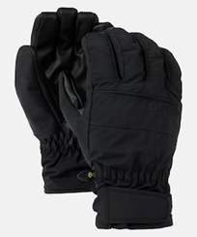
0801010006 | 布手套 |  | 双 | 9600 | 9600 | 1600 | 11200 | 419 |  | 10781 | 安质环保部 | 王明山 | 2026-03-15 | 布手套作为常见的劳动防护用品，其质量要求主要依据国家或行业标准，以确保在作业中能有效防护手部免受伤害。不同材质和用途的布手套，其具体标准有所侧重。 汗布手套的质量要求 汗布手套是一种以棉纱为原料的针织手套，常用于汽修、检验等需要一定灵活性和防护性的场景。其质量需符合《DB51/T 972-2009 劳动防护汗布手套》标准，核心要求包括： ‌材质与工艺‌：采用40s漂白棉纱，经漂白处理后白度需达到85%以上，纤维长度≥29mm，确保布面细腻平整。采用平纹汗布组织结构，经纬密度达40根/英寸×28根/英寸，克重稳定在105g/m²±5%范围内。‌ ‌物理性能‌：纵向延伸性约30%，横向延伸性可达60%，优于普通棉布。掌心部增加汗布衬垫，耐磨指数需符合标准。‌ ‌强度要求‌：顶破强力≥250N，接缝强力≥180N，指缝采用双线缝制工艺，抗撕裂强度≥35N。‌ ‌安全指标‌：需通过pH值、甲醛含量等12项指标检测，水洗尺寸变化率控制在-5%至+3%区间。‌ ‌生产与包装‌：生产企业需通过ISO 9001质量管理体系认证，每批次产品需留存15cm×15cm面料样本备查。包装内含质检标签与使用说明，仓储时相对湿度需控制在45%-75%。‌ 帆布手套的质量要求 帆布手套以耐磨、厚实为特点，适用于建筑、搬运、电焊等高强度作业。虽然公开资料未明确其强制性国家标准，但根据其用途和行业惯例，质量要求通常包括： ‌材质与结构‌：采用多股线织造的帆布，质地坚牢、紧密厚实。部分型号采用双层加厚结构或指间加固设计，以提升防滑、隔热和抗撕裂性能。‌ ‌耐用性‌：需能承受机械摩擦、轻度冲击和高温环境（如电焊作业中的飞溅物）。清洗时需注意防止过度磨损和染色，并定期检查破损情况。‌ ‌适用性‌：应根据作业风险选择合适规格，例如避免接触尖锐物或腐蚀性物质，以维持防护效能 | 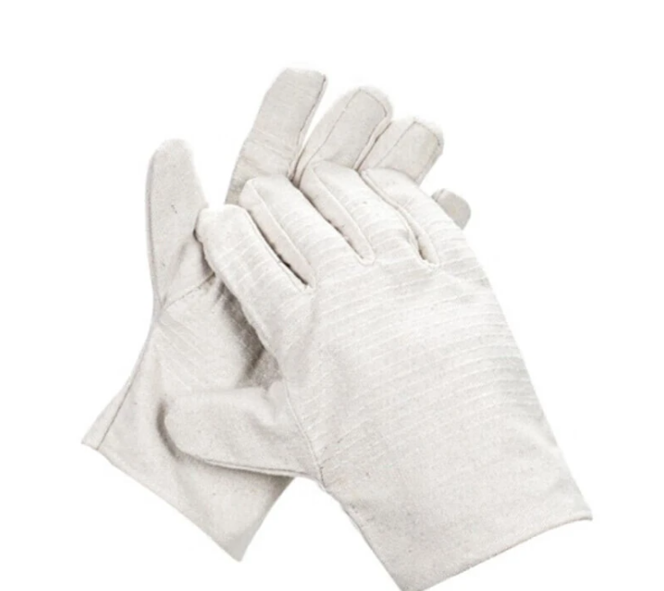 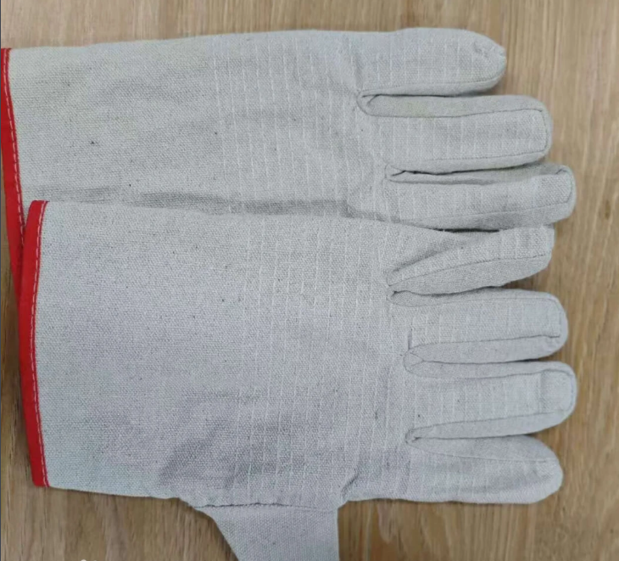
0801010222 | 防震手套 |  | 双 | 105 | 110 | 20 | 130 | 50 |  | 80 | 安质环保部 | 王明山 | 2026-03-15 | MNS 5622: 2011 防护手套通用要求： 手部防冲击防护技术规范 保护手部及支撑器官免受冲击，并防止敏感皮肤出现过敏和炎症反应，并根据本标准规定的标准进行认证。 手部防冲击防护技术规范 a) 冲击力中和装置； b) 厚度 5 毫米至 15 毫米； c) 长度 360 毫米至 410 毫米； d) 防护温度范围为 -40℃ 至 +50℃。 7.5.2 手部防冲击防护结构 采用天然乳胶和 PVC-NOPPEN 材料制成，符合 EN 10819-Cat III 标准。 防振性能要求‌：手套需对不同频率的手传振动达到规定的衰减标准，具体为： 在63 Hz频率下，衰减值需大于6 dB； 在125 Hz和250 Hz频率下，衰减值均需大于10 dB。 ‌ ‌结构厚度限制‌：为确保操作灵活性与防护效果的平衡，防振结构层（即吸收振动的材料层）的厚度不得超过7毫米。 ‌ ‌材料与设计要求‌：防震手套通常以纱手套或革制手套为基础，在掌部添加泡沫塑料、乳胶、空气夹层或橡胶管等材料来吸收振动。设计需保证在使用中不易破损，且当掌部出现磨损、破损或防振材料外露时，必须立即更换。 ‌ ‌尺寸与适用性‌：选择手套时，建议选用比常规尺寸稍大或宽松的型号，以保证舒适度和灵活性。此外，冬季型号可通过附加防寒材料实现防振与防寒的双重防护。 | 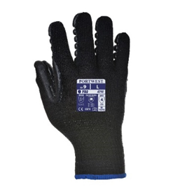
0801010214 | 背部防护 |  | 个 | 91 | 100 | 20 | 120 | 0 |  | 120 | 安质环保部 | 王明山 | 2026-03-15 | 符合国家标准或行业标准‌：护腰带作为个体防护装备，必须符合国家或行业相关标准（如医疗器械注册证编号及YY/T0466标准），进口产品的防护性能不得低于我国标准。‌ ‌有效防护功能‌：产品应能提供必要的支撑和保护，例如通过可调节金属支撑条或硬质高分子材料限制腰椎过度活动，有效分担腰部压力，降低损伤风险。‌ ‌安全性和舒适性兼顾‌：在保证防护效果的前提下，需兼顾佩戴舒适性，避免造成额外风险。材质应透气（如网眼布、氨纶混纺）、亲肤，减少闷热和皮肤刺激；设计应贴合人体工学，避免压迫腹腔或影响血液循环。‌ ‌可调节性与适配性‌：护腰带应具备可调节设计（如魔术贴、绑带），能适应不同体型和腰围变化，确保稳固贴合。尺寸需覆盖腰椎至骶骨区域（标准宽度约20-30厘米），上缘达肋骨下缘，下缘覆盖骶骨上1/3。‌ ‌耐用性与维护要求‌：产品应经久耐用，使用过程中不易变形或失效。需按说明书进行日常维护，避免暴晒或机洗。对于安全性能高、易损耗的护腰带，应设定强制报废周期，到期或功能失效后需立即更换。‌ ‌规范管理与使用‌：用人单位需为作业人员配备符合标准的护腰带，并提供使用培训。使用者应正确佩戴，不得以货币或其他物品替代。护腰带不应完全限制活动，需保留约30%活动度以维持肌肉活性，且每日佩戴时间建议不超过8小时，睡眠时不宜佩戴。‌ | 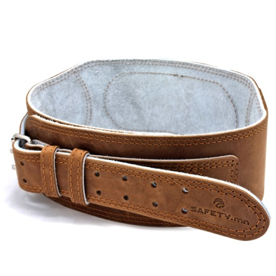
0801010008 | 护目镜 |  | 个 | 4727 | 4750 | 100 | 4850 | 117 |  | 4733 | 安质环保部 | 王明山 | 2026-03-15 | MNS 5389: 2004 头部防护 - 眼部防护（护目镜） - 一般技术要求： 护目镜应为透明型（风速12-190米/秒），并根据工作条件具备一定的透光率（透光率降低0-11DIN）。护目镜采用PVC-聚酰胺和聚乙烯材料制成，美观、轻便且对皮肤无致敏性。 护目镜易于使用，可通过更换损坏部件进行全面维修。镜片厚度为1毫米至4毫米，具体厚度取决于对可能进入眼睛的机械异物和强光的防护需求。 | 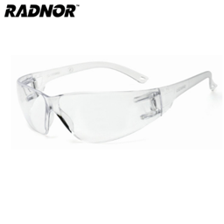
0801010312 | 防护墨镜 |  | 个 | 95 | 95 | 10 | 105 | 0 |  | 105 | 安质环保部 | 王明山 | 2026-03-15 | 抗冲击性能‌：镜片必须能承受规定质量的钢球从特定高度（如1.27米）自由落体的冲击，不得破裂、碎裂或产生影响视线的裂纹。这是护目镜最基本的安全要求，适用于防冲击型护目镜‌ ‌耐热性能‌：镜片在高温环境（如67±2℃水中浸泡3分钟）后，应能迅速冷却（如4℃以下水中），且光学性能（如透光率、清晰度）不应发生显著劣化，确保在高温作业环境下仍能正常使用‌ ‌耐腐蚀性能‌：金属部件（如镜架、鼻托、铰链）需经过耐腐蚀测试（如浸入10% NaCl沸水溶液15分钟），表面不得出现明显锈蚀、氧化或涂层脱落，以保证在潮湿或化学环境中长期使用‌ ‌耐磨性能‌：镜片表面（尤其是有机材料镜片）需通过落砂试验，模拟日常磨损，其表面磨损率（雾度值变化）需在标准限值内，确保长期使用后仍保持良好透光性和清晰度‌ ‌化学防护性能‌：对于防化学溶液溅射的护目镜，需能有效阻挡特定化学试剂（如酸、碱）的渗透，镜片与密封结构应无渗漏、无溶解或变形‌ ‌粉尘与雾滴防护‌：护目镜与面部应有良好贴合，能有效阻挡粉尘、烟雾或化学雾滴进入，通常通过发尘柜试验或喷雾试验验证其密封性‌ ‌光学性能‌：镜片透光率需符合规定（如可见光透射比不低于89%），不得有扭曲、气泡、杂质等影响视觉的缺陷，避免造成视觉疲劳或误判‌ ‌材质安全‌：镜片材料应无毒、无刺激性，与皮肤接触的部件（如鼻托、头带）需采用防过敏、不易燃的材料‌ | 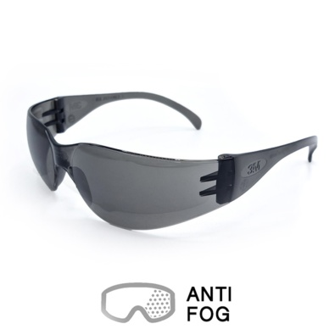
0801010037 | 耳塞 |  | 个 | 4758 | 4800 | 200 | 5000 | 65 |  | 4935 | 安质环保部 | 王明山 | 2026-03-15 | 耳塞质量核心要求 ‌声衰减性能（防护效果）‌ 耳塞的核心功能是降低噪音对听力的损害，其质量关键在于‌声衰减量‌（即降噪效果）。 根据国家标准，耳塞的声衰减性能需按照《声学 护听器 第1部分:声衰减测量的主观方法》（GB/T 7584.1-2004）等规定进行测量和标定。 市场监管总局于2025年9月发布的劳动防护用品强制性国家标准中，已更新了耳塞等听力防护装备的‌声衰减指标‌要求，以适应当前产品市场，确保其能有效应对不同强度的噪音环境‌ 1 ‌材料与结构安全‌ ‌材料要求‌：耳塞应采用对皮肤无刺激、不易引起过敏的材料，如硅胶、海绵、橡胶或特定塑料等。材料需具备良好的隔声性能、适当的强度和弹性，且不易破损或老化，能耐受工作环境的考验。 ‌结构设计‌：耳塞的设计应便于佩戴和取出，形状需能与外耳道轻柔贴合形成有效密封，但‌不能插入过深‌。其造型应适合多数人的耳道，佩戴稳固不易滑脱‌ 2 ‌佩戴舒适性与适用性‌ 质量好的耳塞应兼顾隔音效果与佩戴舒适度。初次佩戴可能有轻微胀感，属于正常现象，但不应造成持续疼痛或不适‌ 2 。 耳塞需有‌多种规格尺寸‌（如小、中、大），以适应不同用户的耳道差异，确保密封性和舒适性‌ 3 ‌规范标识与认证‌ 根据标准（如DIN EN 352），合格的耳塞必须在产品上清晰标注以下信息： 制造商名称或商标及型号 执行的国家标准号（如EN号） 佩戴、使用和清洁说明 标称尺寸 ‌CE标志‌（表明符合欧盟个人防护设备法规） 明确标识为“可重复使用”或“单次使用”‌ 4 符合中国强制性国家标准是市场准入的基本要求，产品需通过相关认证‌ 。 ‌使用类型与场景适配‌ 耳塞分为‌可塑式‌（如浸蜡棉纱、橡皮泥，可自行塑形，通常一次性使用）和‌非可塑式‌（如塑料、橡胶制成的通用型耳塞，可重复使用）‌。 质量要求需结合使用场景。例如，在噪音水平超过115分贝的环境中，应选择防护等级更高的耳塞或与耳罩配合使用，以达到更高的降噪效果（可提升5-15分贝）‌ | 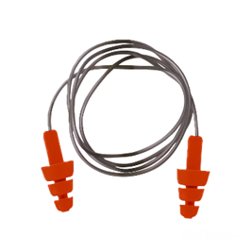
0801010301 | 防护耳罩 |  | 个 | 150 | 150 | 50 | 150 | 0 |  | 150 | 安质环保部 | 王明山 | 2026-03-15 | 防护耳罩质量核心要求 ‌声学性能与降噪效果‌： 耳罩必须具备有效的声衰减能力，能显著降低作业环境中的噪声强度，保护听力。其性能需符合国家强制性标准中规定的声衰减指标要求‌ 选用时应根据作业环境噪声的强度、频率（如稳态噪声、低频或高频噪声）来匹配耳罩的降噪等级，确保防护有效‌ ‌佩戴舒适性与贴合度‌： 耳罩应设计为能‌紧贴两耳‌，罩壳内的软垫圈需与使用者的耳廓周围皮肤‌相互密合‌，形成良好密封，防止噪声从缝隙泄漏‌。 头带应富有弹性，能提供适度的夹持力，确保耳罩稳固佩戴，同时‌无压迫或不适感‌‌ 整体重量应适中，长时间佩戴不易造成疲劳‌ ‌结构与材料质量‌： 耳罩的罩壳应‌坚固耐用‌，无裂纹、破损或漏气现象，确保其物理结构的完整性‌ 材料应对皮肤无刺激，耐腐蚀，适合在相应工作环境中长期使用‌ 内部常包含吸音材料或多孔性圆片，以增强噪声消除效果‌ ‌适用性与使用规范‌： 在噪声环境‌进入前‌就应正确佩戴，并在噪声区‌不得随意摘下‌，以免耳膜受到伤害‌ 对于极高强度的噪声（如超过110dB(A)），单用耳罩可能不足，应考虑与耳塞‌并用‌，或选用能覆盖更大头骨面积的‌帽盔式‌防护装备‌ 耳罩应‌专人专用‌，避免交叉传染耳部疾病‌ ‌维护与更换‌： 需定期检查耳罩的软垫、头带等易损部件，如发现老化、变形或密封性下降，应及时更换‌ 应存放在清洁、干燥的环境中，避免重压或高温，以保持其性能‌ | 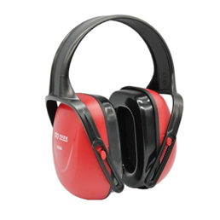
0801010226 | 厨师工作鞋 | 42（均码） | 双 | 8 | 8 | 2 | 10 | 4 |  | 6 | 安质环保部 | 王明山 | 2026-03-15 | ‌核心质量要求如下：‌ ‌防滑性能‌：鞋底必须采用特殊防滑橡胶或PU材质，并设计有加深的纹路，以显著增加与地面的摩擦力，确保在油污、水渍等湿滑环境中能稳稳站立、行走，有效防止滑倒事故。‌ ‌耐酸碱腐蚀‌：鞋面及鞋底材料需具备良好的耐酸碱性，能抵抗厨房清洁剂、油污等化学品的长期侵蚀，避免材料老化、腐蚀，保证使用寿命。‌ ‌足部保护‌：应符合国家标准GB 21148-2020《足部防护 安全鞋》的要求，具备基本的防砸（抗冲击和耐压力）和防刺穿功能，以应对重物坠落或尖锐物刺穿的风险。‌ ‌材质舒适耐用‌：鞋面优先选用透气性好、耐用的真皮材质，可减少长时间站立作业导致的闷脚、疲劳；鞋底需兼具防滑、缓冲和耐油性能。‌ ‌标识与说明‌：产品应有清晰、持久的标识，包括产品名称、鞋号、商标、生产日期、执行标准（GB 21148-2020）及防护性能等级（如SB或PB），并附有包含制造商信息、使用说明和无害性声明的说明书。‌ | 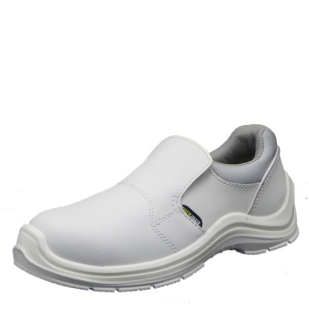
0801010095 | 分体雨衣 | 155-5/160-5/165-10/170-27/175-70/180-20/185-20/190-10 | 件 | 611 | 611 | 50 | 661 | 494 |  | 167 | 安质环保部 | 王明山 | 2026-03-15 |  | 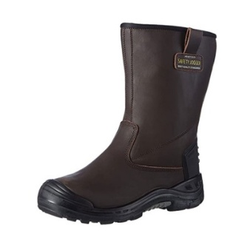 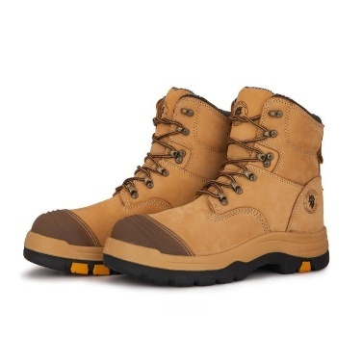 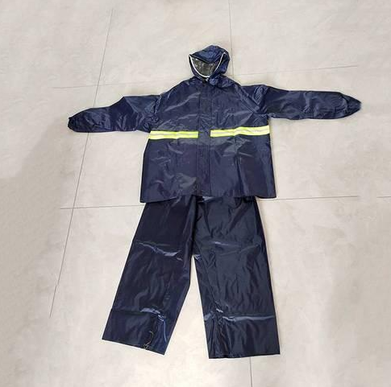
0801010097 | 连体服 | 160-5/165-40/170-130/175-250/180-170/185-130/190-30/195-5 | 套 | 653 | 660 | 100 | 760 | 0 |  | 760 | 安质环保部 | 王明山 | 2026-03-15 |  | 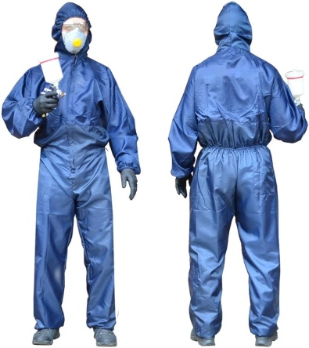
0801010212 | 防油防化学液体连体服 | 180（均码） | 件 | 64 | 70 | 5 | 75 | 24 |  | 51 | 安质环保部 | 王明山 | 2026-03-15 |  | 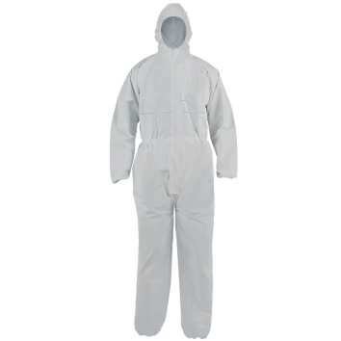
0801010224 | 厨师工作服套装 | 185-6/190-5 | 套 | 10 | 10 | 5 | 15 | 4 |  | 11 | 安质环保部 | 王明山 | 2026-03-15 |  | 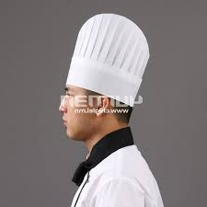
0801010206 | 试验室工作服 | 155-1/160-2/165-2/170-2/175-2/180-1 | 件 | 22 | 25 | 5 | 30 | 20 |  | 10 | 安质环保部 | 王明山 | 2026-03-15 | MNS13688:2000 职业安全与健康，防护服 - 一般要求： | 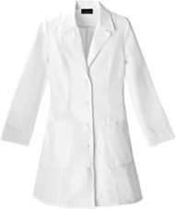
金额合计 |  |  |  |  | —— | —— | —— | —— | —— | ——
说明： | 1.采购计划中物资名称均需按照物资编码来统一规范对应，如为新增采购物资，请由仓库按照物资属性预先增加物资编码。
 | 2.请保留表中公式不变，不得删除。
 | 3.表中数量列如无数据请填0。
公司负责人： |  |  | 分管领导： |  |  |  | 生产部： |  | 财务部： |  | 制表人：

